画面
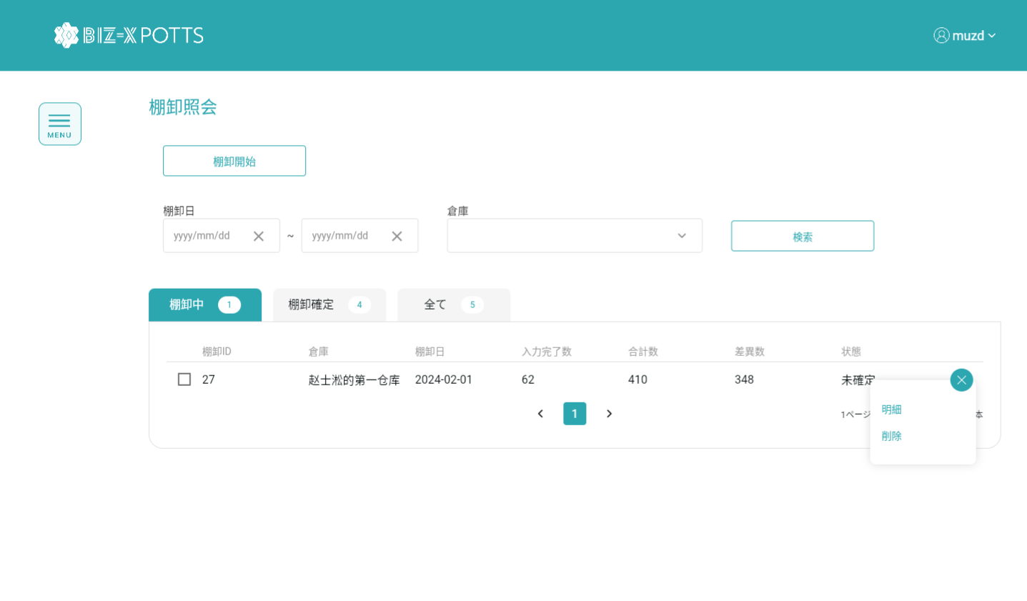
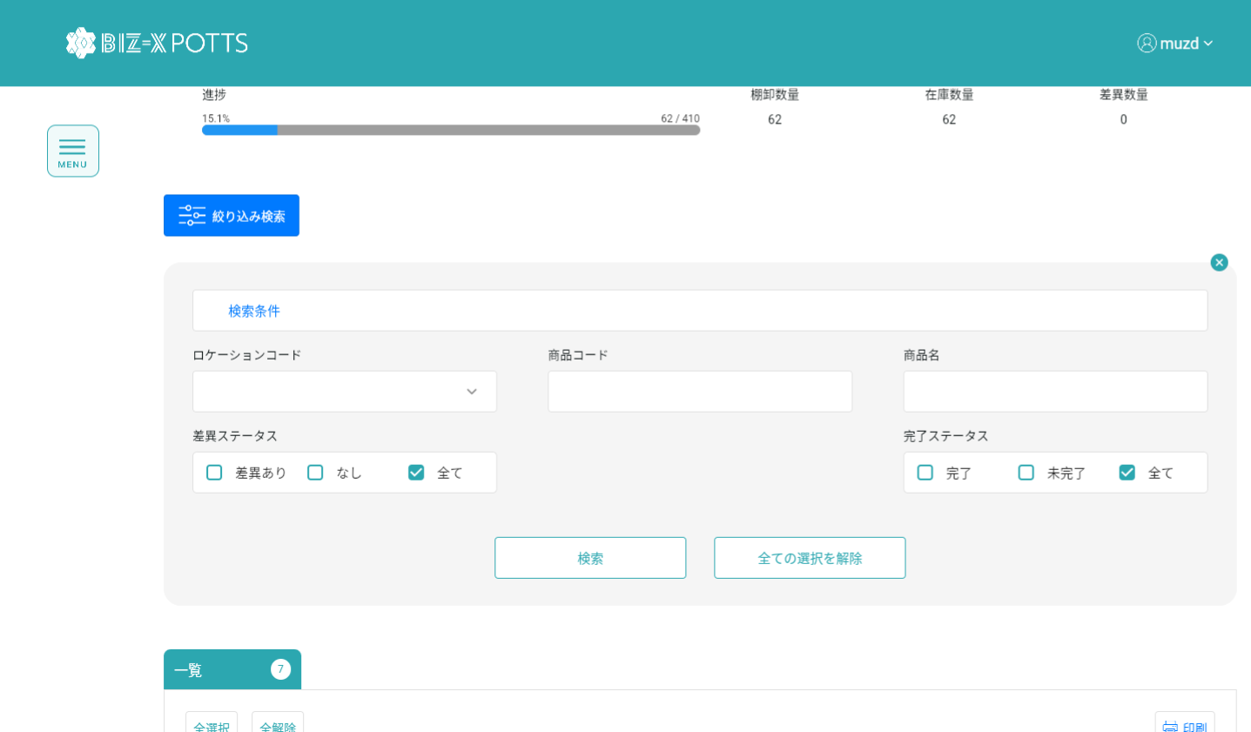
機能設計書 |  | システム名 | プロジェクト名 | 登録日付 | 更新日付
 |  | Biz-X POTTS
画面レイアウト |  | サブシステム名 | 機能名名 | 登録担当者 | 更新担当者
 |  | 棚卸 | 棚卸照会

 | 画面レイアウト

画面 (SP)
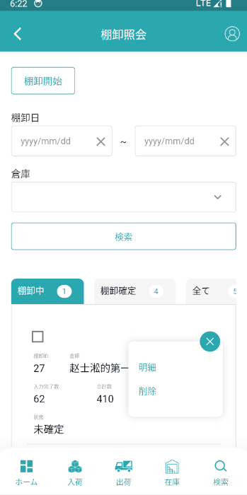
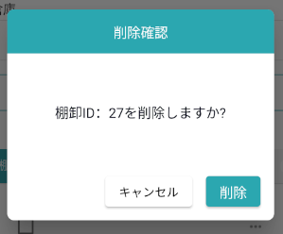
機能設計書 |  | システム名 | プロジェクト名 | 登録日付 | 更新日付
 |  | Biz-X POTTS
画面レイアウト |  | サブシステム名 | 機能名名 | 登録担当者 | 更新担当者
 |  | 棚卸 | 棚卸照会

 | 画面レイアウト

画面項目定義 (SP)
機能設計書 |  |  | システム名 |  |  |  | プロジェクト名 |  |  |  |  |  | 登録日付 |  |  | 更新日付
 |  |  | Biz-X POTTS
画面項目定義 |  |  | サブシステム名 |  |  |  | 機能名名 |  |  |  |  |  | 登録担当者 |  |  | 更新担当者
 |  |  | 棚卸 |  |  |  | 棚卸照会

PC端参照
No | 項目名 | ID | 種類 | 属性 | DB 桁数 | 画面 桁数 | IO | タブ | 必須 | 表示 | 配置 | IME | ref | chk | 書式 |  | 概要 | 登録時仕様 |  | 更新時仕様
 |  |  |  |  |  |  |  |  |  |  |  |  |  |  |  |  |  | 取得元 | 仕様 | 取得元 （照会/削除も同様） | 仕様

 | 棚卸開始
 | 棚卸開始 |  |  |  |  |  |  |  |  |  |  |  |  |  |  |  | 画面遷移ボタン | - | -
 | 検索条件
 | 棚卸日 |  |  |  |  |  |  |  | 〇 |  |  |  |  |  |  |  | 日付 | dtb_inventory(棚卸) | 棚卸日
 | 倉庫 |  |  |  |  |  |  |  | 〇 |  |  |  |  |  |  |  | ドロップダウンボックス | mtb_warehouse(倉庫マスタ) | 倉庫名称
 | 棚卸一覧
 | 棚卸ID |  |  |  |  |  |  |  |  | 〇 |  |  |  |  |  |  |  | dtb_inventory(棚卸) | id
 | 倉庫 |  |  |  |  |  |  |  |  | 〇 |  |  |  |  |  |  |  | mtb_warehouse(倉庫マスタ) | 倉庫名称
 | 棚卸日 |  |  |  |  |  |  |  |  | 〇 |  |  |  |  |  |  |  | dtb_inventory(棚卸) | 棚卸日
 | 入力完了数 |  |  |  |  |  |  |  |  | 〇 |  |  |  |  |  |  | 棚卸明細の【完了チェック】は【1：ON】の数の合計です | dtb_inventory_detail(棚卸明細) | 完了チェック
 | 合計数 |  |  |  |  |  |  |  |  | 〇 |  |  |  |  |  |  | 棚卸明細の【論理数】の合計
 | 差異数 |  |  |  |  |  |  |  |  | 〇 |  |  |  |  |  |  | 棚卸明細の【論理数量】-実の数量の絶対値の合計
 | 状態 |  |  |  |  |  |  |  |  | 〇 |  |  |  |  |  |  |  | dtb_inventory(棚卸) | 確定
 | 棚卸照会明細
 | 棚卸ID |  |  |  |  |  |  |  |  | 〇 |  |  |  |  |  |  |  | dtb_inventory(棚卸) | id
 | 倉庫 |  |  |  |  |  |  |  |  | 〇 |  |  |  |  |  |  |  | mtb_warehouse(倉庫マスタ) | 倉庫名称
 | 棚卸日 |  |  |  |  |  |  |  |  | 〇 |  |  |  |  |  |  |  | dtb_inventory(棚卸) | 棚卸日
 | 状態 |  |  |  |  |  |  |  |  | 〇 |  |  |  |  |  |  |  | dtb_inventory(棚卸) | 確定
 | 実棚明細入力 |  |  |  |  |  |  |  |  |  |  |  |  |  |  |  | 画面遷移ボタン
 | 進捗 |  |  |  |  |  |  |  |  | 〇 |  |  |  |  |  |  | 入力完了／合計数
 | 棚卸数量／在庫数量／差異数量 |  |  |  |  |  |  |  |  | 〇 |  |  |  |  |  |  | 棚卸数量：完了チェックがON、実際の数量の合計 在庫数量：完了チェックがON、論理数量の合計 差異数量：完了チェックがON、「実際の数量と論理数量の差異」の合計 例えば、 商品A：棚卸数量＝100 在庫数量＝99 差異数量＝1 商品B：棚卸数量＝99 在庫数量=100 差異数量＝1 全体：棚卸数量：199 在庫数量＝199 差異数量＝2
 | 検索条件
 | ロケーションコード |  |  |  |  |  |  |  |  |  |  |  |  |  |  |  | ドロップダウンボックス | mtb_location(ロケーションマスタ) | ロケーションコード
 | 商品コード |  |  |  |  |  |  |  |  |  |  |  |  |  |  |  |  | mtb_product(商品マスタ) | 商品コード
 | 商品名 |  |  |  |  |  |  |  |  |  |  |  |  |  |  |  |  | mtb_product(商品マスタ) | 商品_名称
 | 差異状態 |  |  |  |  |  |  |  |  |  |  |  |  |  |  |  | 差異あり/なし/全て | dtb_inventory_detail(棚卸明細) | 差異チェック
 | 完了状態 |  |  |  |  |  |  |  |  |  |  |  |  |  |  |  | 完了/未完了/全て | dtb_inventory_detail(棚卸明細) | 完了チェック
 | 実棚明細一覧
 | 棚卸明細ID |  |  |  |  |  |  |  |  | 〇 |  |  |  |  |  |  |  | dtb_inventory_detail(棚卸明細) | id
 | 商品名 |  |  |  |  |  |  |  |  | 〇 |  |  |  |  |  |  |  | mtb_product(商品マスタ) | 商品_名称
 | ロケーションコード |  |  |  |  |  |  |  |  | 〇 |  |  |  |  |  |  |  | mtb_location(ロケーションマスタ) | ロケーションコード
 | 棚卸数量 |  |  |  |  |  |  |  |  | 〇 |  |  |  |  |  |  |  | dtb_inventory_detail(棚卸明細) | 実際の数量
 | 在庫数量 |  |  |  |  |  |  |  |  | 〇 |  |  |  |  |  |  |  | dtb_inventory_detail(棚卸明細) | 論理数量
 | 差異数量 |  |  |  |  |  |  |  |  | 〇 |  |  |  |  |  |  | 実際の数量と論理数量の差異値
 | 差異理由 |  |  |  |  |  |  |  |  | 〇 |  |  |  |  |  |  |  | dtb_inventory_detail(棚卸明細) | 差異理由

イベント仕様 (SP)
機能設計書 |  |  | システム名 |  | プロジェクト名 | 登録日付 |  | 更新日付
 |  |  | Biz-X POTTS
イベント仕様 |  |  | サブシステム名 |  | 機能名名 | 登録担当者 |  | 更新担当者
 |  |  | 棚卸 |  | 棚卸照会

PC端参照
No | 対象 | イベント |  | 処理内容 |  |  | 備考
 |  | 初期化 |  | 検索条件クリア、 検索表：dtb_inventory(棚卸) 条件：「会社_ID」=登録者の会社ID 「確定」=「2:OFF(default)」 「削除区分」=「2:未削除」 「棚卸日」降順に表示 显示棚卸中tabのデータを表示する 他のタブページの件数検索 検索条件のロケーションコードドロップダウンボックスのデータを検索 検索条件の「倉庫」ドロップダウンボックスのデータを検索
 |  | 棚卸開始ボタン |  | 棚卸開始画面を遷移する
 |  | 検索 |  | 画面入力の検索条件により、表dtb_inventory（棚卸）を検索する 検索表：dtb_inventory（棚卸） 条件：画面入力の「棚卸日from」<＝棚卸日<＝画面入力の「棚卸日to」 「倉庫」like 画面入力の「倉庫」 「会社_ID」=登録者の会社ID 「確定」＝「2：OFF（default）」 「削除区分」＝「2：未削除」 検索結果は棚卸中tabに表示されます 他のタブページの件数検索
 |  | tab切替 |  | 切り替えられたtabに基づいて対応状態のデータを検索する 棚卸中：「OK」＝「2：OFF（default）」 棚卸確定：「確定」＝「1：ON」 全て：「確定」in「1：ON、2：OFF」
 | table一览行データ | 明細 |  | 棚卸照会明細画面を遷移する、パラメータ「棚卸ID」
 | table一览行データ | 削除 |  | 1check 選択したデータの「確定」＝「1：ON」の場合、 エラーメッセージ「確定した棚卸、棚卸詳細を削除できません」 2確認ボックスをポップアップし、 キャンセル：キャンセル 確認：削除処理を実行 2-1更新表dtb_inventory（棚卸） フィールド：「削除区分」＝「1:削除済み」 2-2更新表dtb_inventory_detail（棚卸明細） フィールド：「削除区分」＝「1:削除済み」 3検索を呼び出し、データを更新する
 | 明細画面 | 明細画面初期化 |  | 入力されたパラメータ「棚卸ID」に基づいてデータを検索する 1検索表：dtb_inventory（棚卸） 検索条件：「棚卸ID」＝入力パラメータ「棚卸ID」 2検索表：dtb_inventory_detail（棚卸明細） 検索条件：「棚卸ID」＝入力パラメータ「棚卸ID」 「削除区分」＝「2:未削除」 3検索条件のロケーションコードドロップダウンボックスのデータを検索する
 | 明細画面 | 戻る |  | 前のページを戻る
 | 明細画面 | 実棚明細入力 |  | 確定状態＝「1：ON」の場合、ボタンが非活性 「2:OFF(default) 」の場合、「実棚明細入力」を遷移する、パラメータ「棚卸ID」
 | 明細画面 | 検索 |  | 入力された検索条件に基づいて検索 検索表：dtb_inventory_detail（棚卸明細） 条件：「ロケーションID」＝入力の「ロケーションコード」関連のロケーションID 「商品ID」＝ 入力の「商品コード」関連の商品ID 「商品名」like 入力の「商品名」 「差分チェック」in 入力の「差分状態」 「完了チェック」in 入力の「完了状態」 「削除区分」＝「2：未削除」 検索結果を棚卸明細一覧に表示
 | 明細画面一覧 | 全選択/全解除 |  | 現在のページテーブルのすべてのデータを選択/すべて解除するには、ボタンをクリックします
 | 明細画面一覧 | 印刷 |  | ページ選択されたデータに基づいて、棚卸一覧を印刷する
 | 明細画面一覧行データ | 修正 |  | 確定状態＝「1：ON」の場合、修正不可 「完了チェック」=「2:OFFの場合、不能进行修正 上記以外の場合 「実棚明細修正」画面を遷移する、パラメータ「棚卸明細ID」 |  |  | 実棚明細入力画面 と同じ実棚明細修正画面
 | 明細画面一覧行データ | 削除 |  | 1check 確定状態＝「1：ON」の場合、消去できません 上記以外の場合 2check「完了チェック」=「2:OFF」の場合、エラーメッセージを「入力されていないデータは消去できません」を提示する 上記以外の場合 3更新表dtb_inventory_detail(棚卸明細) フィールド：「実際の数量」=null 「差異チェック」= 「2:OFF」 「差異理由」=null 「完了チェック」=「2:OFF」

